상품제안서
베이스어스 시거잭 초고속 차량용 릴 케이블 충전기 C타입 자동차차량 고속 PD충전 60W | 상품코드: F31525

 |  |  |  |  |  |  | 02-412-0044 | www.easy1.co.kr
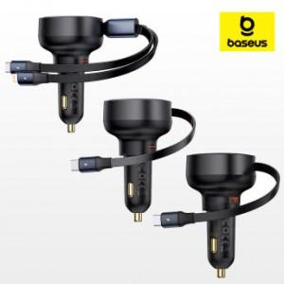

【상세/제작정보】

【인쇄/포장옵션】 | 레이저 / 시판박스

【공급단가】 | 수량 | 50~ | 100~ | 500~ | 1,000~ | 2,000~
*VAT별도 | 단가 | 18,000원 | 17,700원 | 17,250원 | 16,950원 | 16,500원

【상품 URL】 | https://easy1.co.kr:443/src/goods_detail.php?gdno=31525

